インストール手順
① | Microsoft アカウントの作成

 | 1 | Microsoft アカウント作成済みの場合は次へ

 | 2 | アカウント未作成の場合は以下より作成
 |  | Microsoft アカウント作成

② | Visual Studioのダウンロード

 | 1 | 以下サイトへアクセス
 |  | Visual Studio IDE ツール

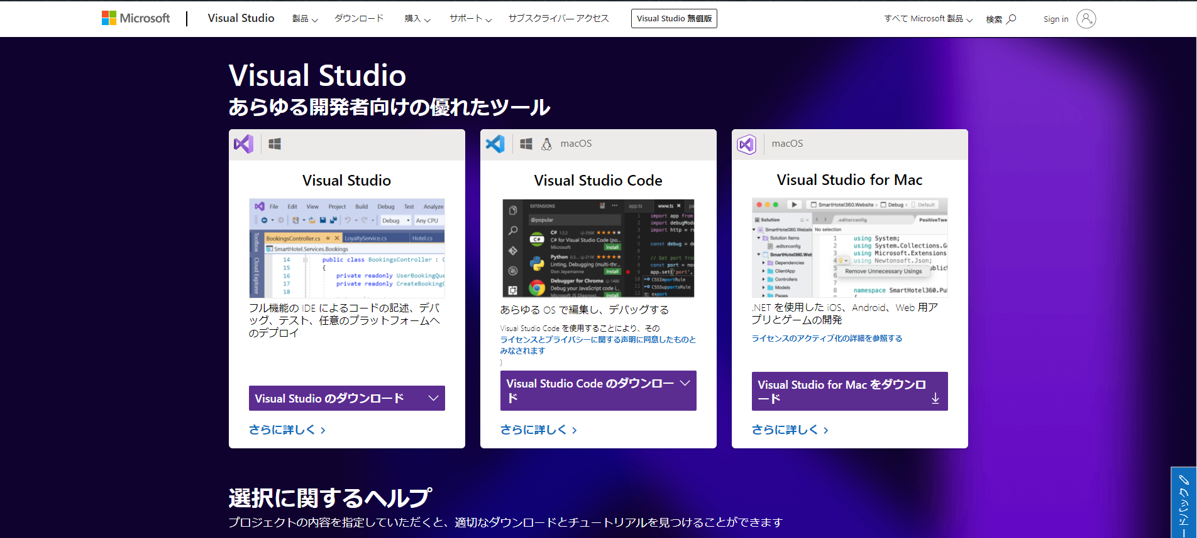
 | 2 | ダウンロードを選択

 |  | 画面遷移
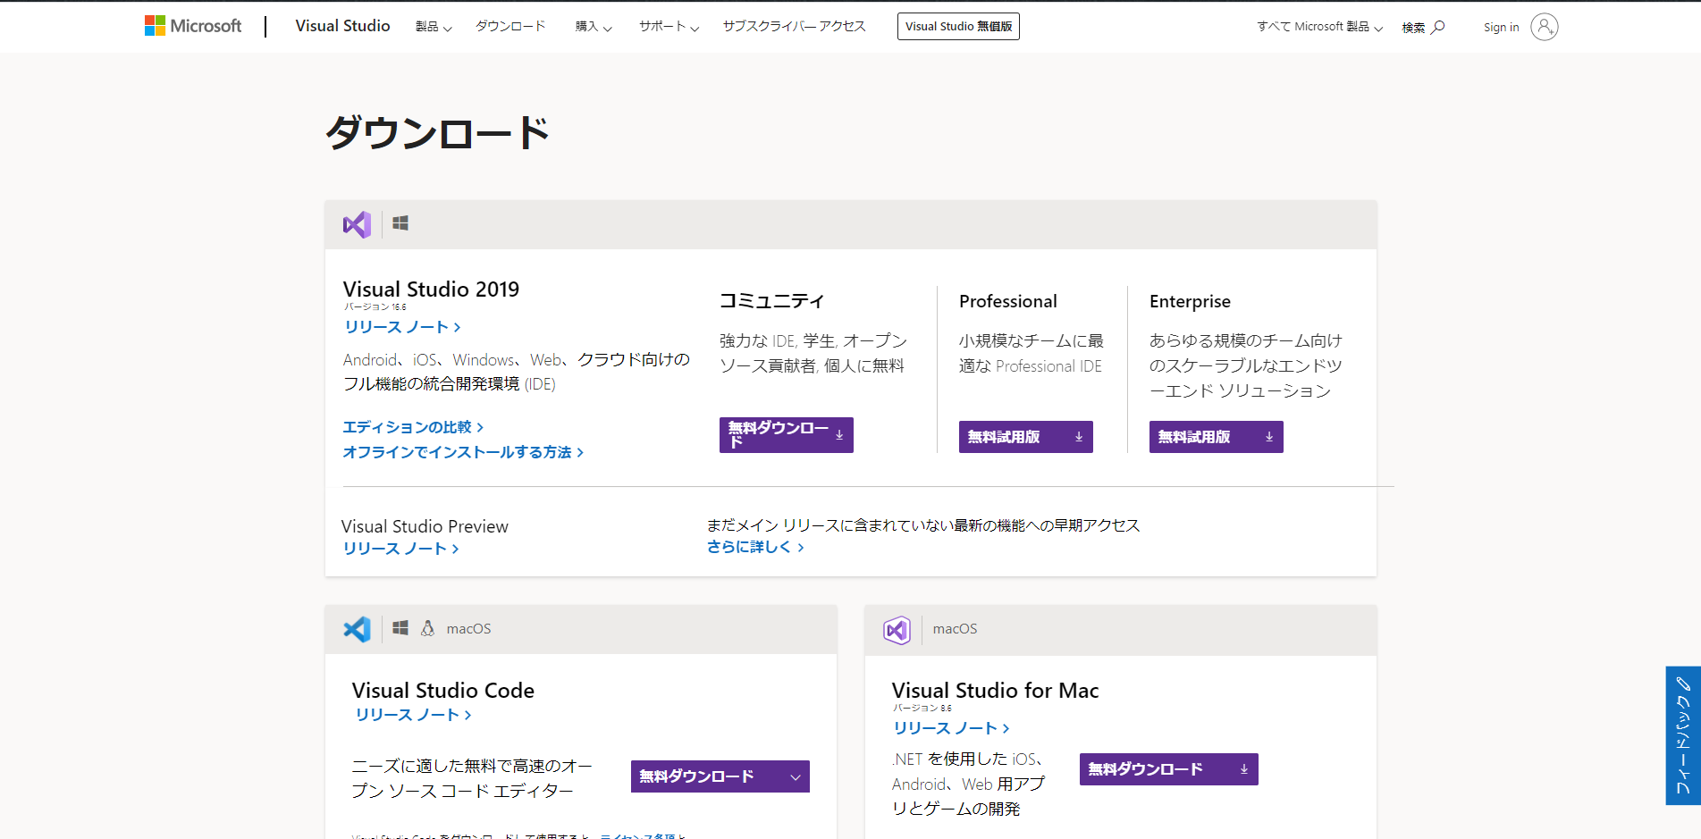
 | 3 | VisualStudio2019コミュニティの無料ダウンロードを選択

 |  | 画面遷移

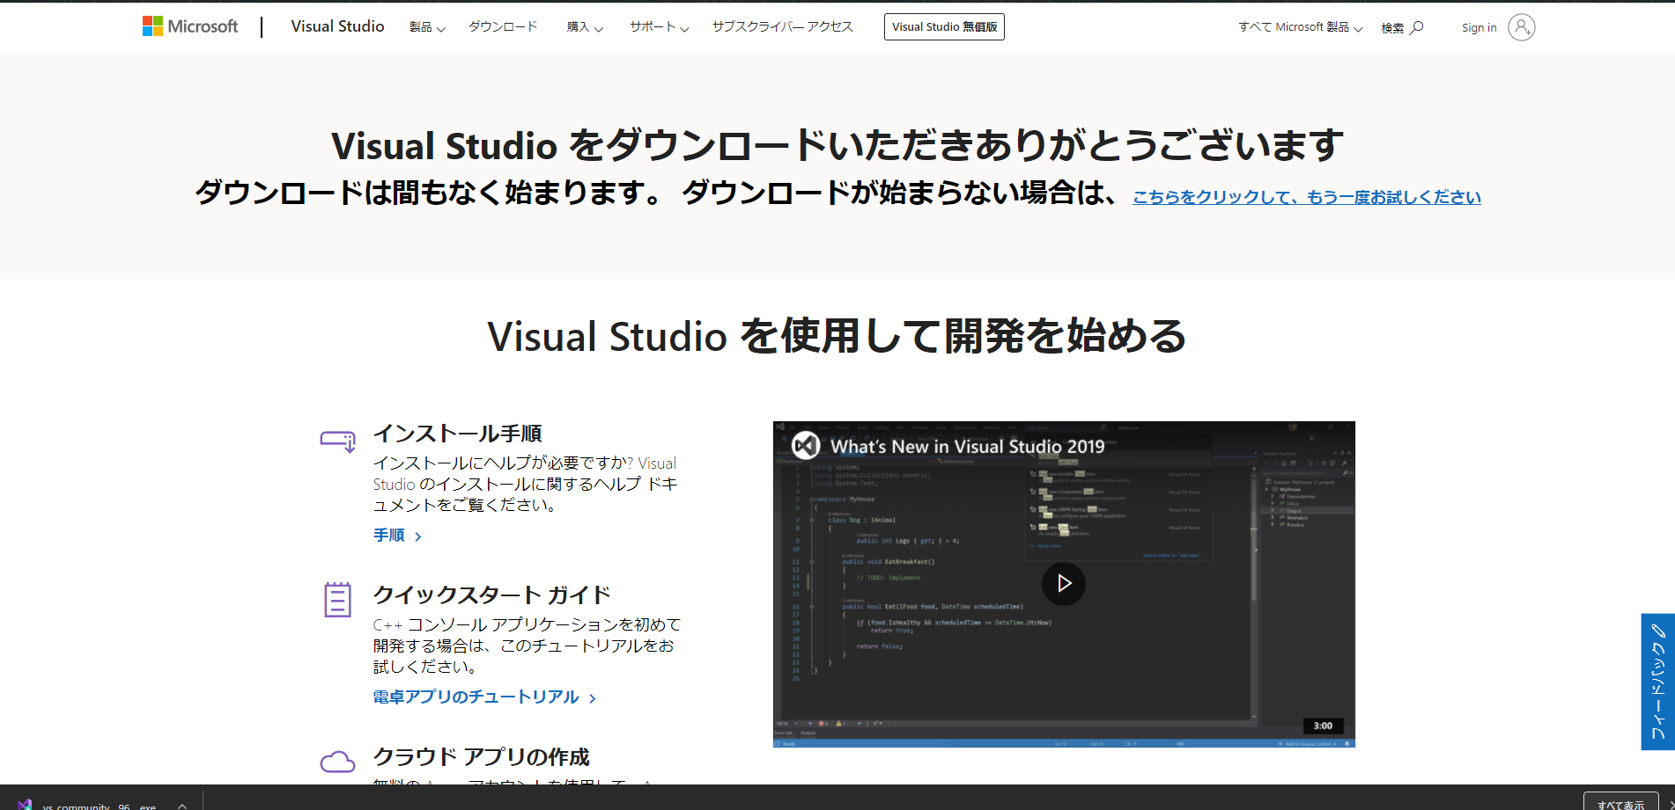
 | 4 | 自動でダウンロードが始まらない場合は再度試行する

 | 5 | ローカルにダウンロードされたことを確認

③ | Visual Studioのインストール

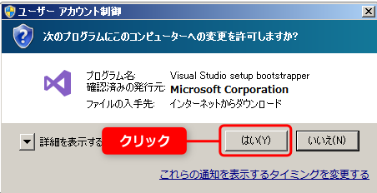
 | 1 | ダウンロードしたEXEファイルをダブルクリック
 |  | (セキュリティの警告は「はい」を選択)

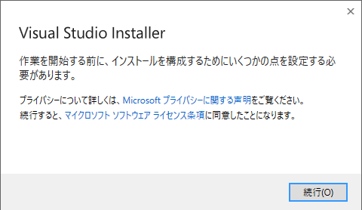
 | 2 | 「続行」を選択

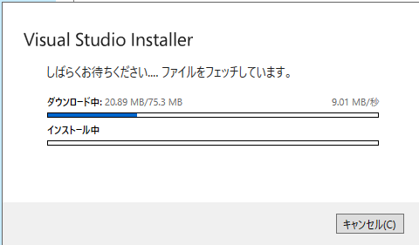

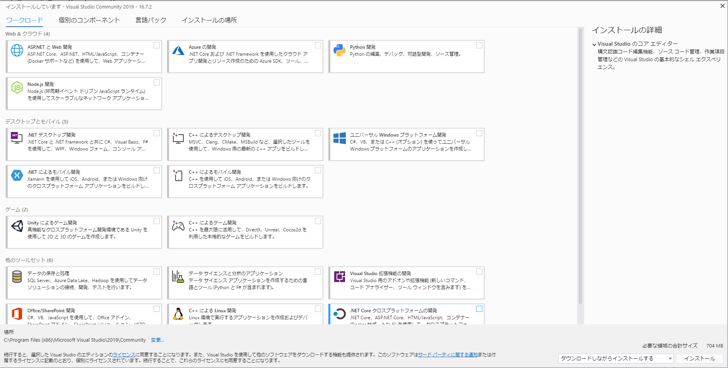
 | 3 | ワークロードの以下3項目にチェックを入れインストール

 |  |  | .NETデスクトップ開発
 |  |  | .NETによるモバイル開発
 |  |  | データの保存と処理

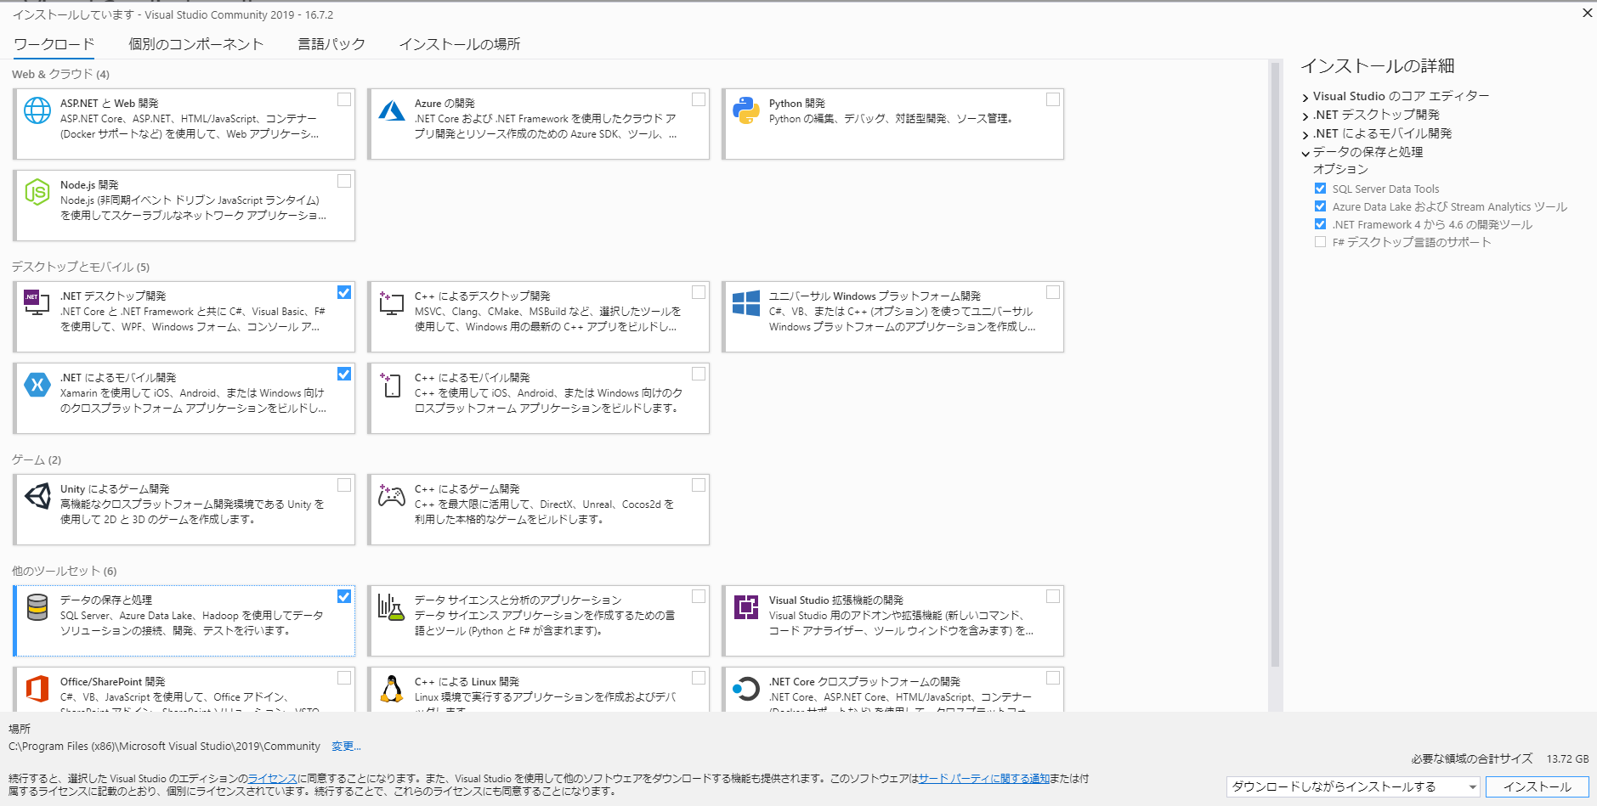

 | 4 | インストールを押下

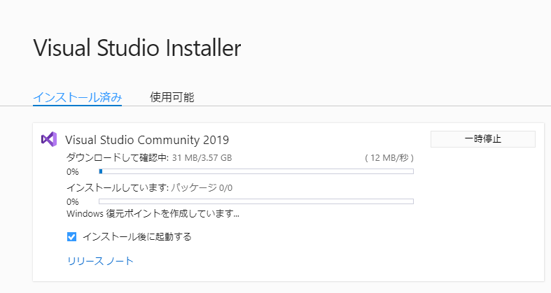

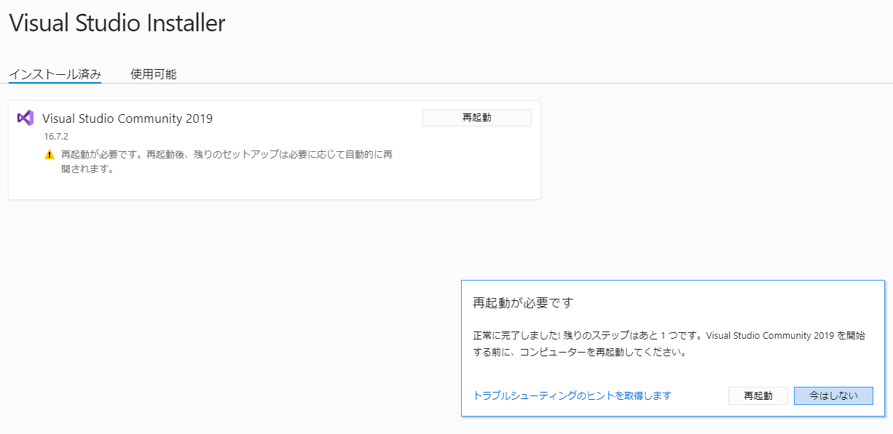
 | 5 | 再起動を要求された場合は再起動を実施

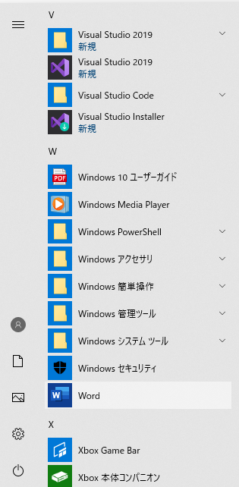
 | 6 | 再起動後VisualStudio2019がインストールされていることを確認

④ | 初回起動時のサインイン

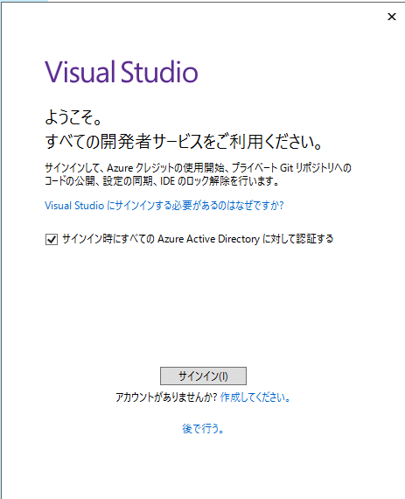
 | 1 | 初回起動時にサインインを実施
 |  | (作成済みの作成済みのMicrosoftアカウントを使用)

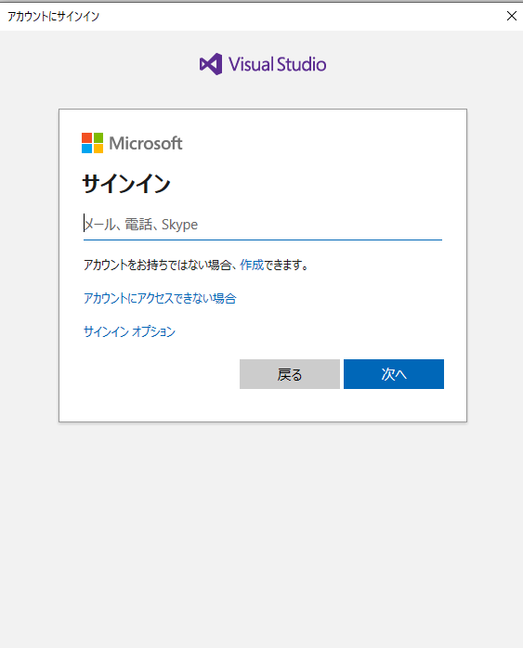

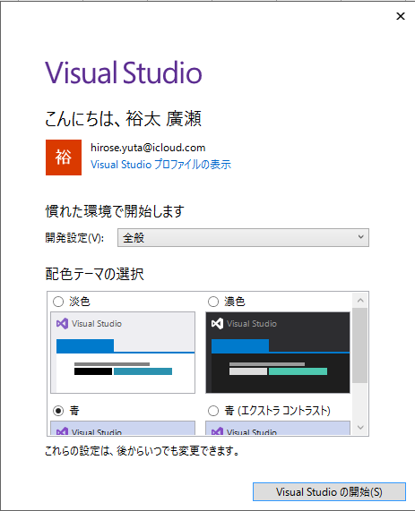
 | 2 | アカウントでサインインできたことを確認

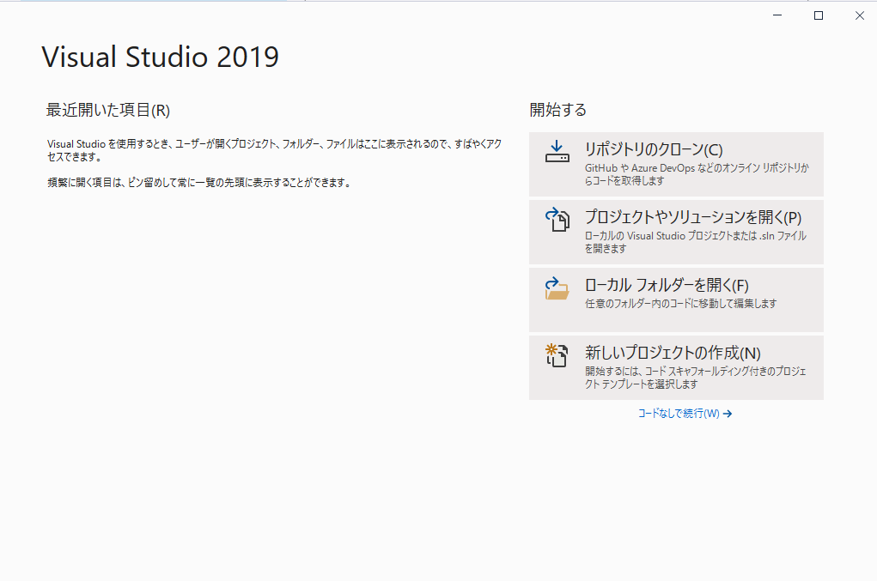
 | 3 | 右記画面が起動すればインストール完了

 | 作業参考URL
 | https://www.greenowl5.com/gprogram/vb2017/visualbasic2020.html
 | https://docs.microsoft.com/ja-jp/visualstudio/install/install-visual-studio?view=vs-2019

